0408
기획회의
게임을 어떻게 만들어야 할까요???

멤버 | 하고 싶은거 | 이것은 별루 | 이런건 어떨까요??
혜인 | 완성!! | 너무 흐름이 끊기는 것 | 고양이 스킨 목소리 사람목소리 | 1) 갈고리 슈팅 |  | 쿨타임을 어떻게 표시를 할 것인지
현경 | 완성하고 싶으셈 | 보스 디자인이나 레벨 디자인이 빡센것 |  | 납치된 애는 별도의 hp 생김
999,999,999
유진 | 완성 | 너무 많은 몬스터 지양 |  |  |  | 필요한 데이터 리스트
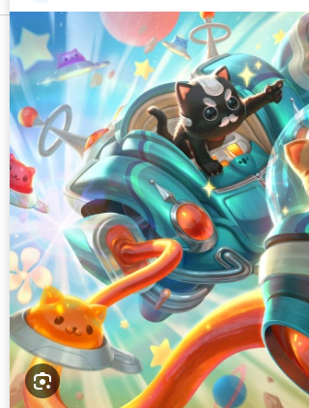
예성 | 캐릭터 디자인을 하고싶다!
 |  |  |  |  |  | 그동안 주인공은 못움직이고 갈고리의 각도만 포물선에 따라 움직이고
 |  |  |  |  |  | 적들은 일순간 멈췄다가 천천히 (오버레이 순간에 움직임 0, 그다음에 슬로우 90, 60>>30>>0) (정확한 시간은 테스트 필요)

 |  |  |  |  |  | Q1 | 갈고리가 벽에 부딫히면 어떻게 되는가?
 |  |  |  |  |  |  | 벽에 부딪히되 화면에서는 헛손질처럼 보이게

 |  |  |  |  |  | Q2 | 갈고리 포획이 선판정인가 후판정인가
 |  |  |  |  |  |  | 선판정 개발 일단 삽뜨기

 |  |  |  |  |  | Q3 | 적이 어디서 나타나는가
 |  |  |  |  |  |  | 화면 바깥에서 나타나지만 화면 특정 지정으로 포지셔닝하고
 |  |  |  |  |  |  | 군집처럼 이동?한다? (더 좋은 한글 지금 생각이 안나)
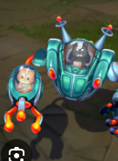
 |  |  |  |  |  | Q4 | 날아오되 상단에 제한적으로 왔으면 좋겠습니다

 |  |  |  |  |  | Q5 | 그럼 유저는 아래쪽에만 있으면 탄환 이외에는 맞을 일이 없는 거군요...?
 |  |  |  |  |  |  | 네 그럴거같아요 (

 |  |  |  |  |  |  | 클리어 조건
 |  |  |  |  |  |  | 몬스터 섬멸

 |  |  |  | 시간 더 쓰는거 괜춘 |  |  | 보스가 있을거같습니다(나중의 내가 하겠죠)

 |  |  |  |  |  |  | 평균 플탐 일단은 오분
 |  |  |  |  |  |  | 30분은 에바

 |  |  |  |  | 탄환 세개 시 | Q6 | 납치된 애는 상처투성이로 오나요?
 |  |  |  |  |  |  | 납치의 기쁨을 주기위해 풀피로 옵니다
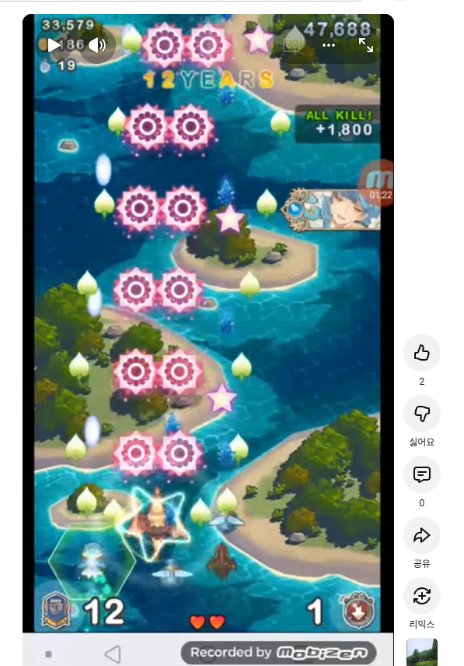
 |  |  |  |  |  | Q7 | 갈고리로 납치한 후의 납치시간은
 |  |  |  |  |  |  | 갈고리 움직임으로 표현 (큰 움직임, 작은 움직임)

 |  |  |  |  |  | Q8 | 납치 쿨타임은

 |  |  |  |  |  |  | 이런 게이지가 사라지면 재활성화

 |  |  |  |  | 탄환 두개 시 | Q9 | 갈고리 왼 오

 |  |  |  |  |  | Q10 | 장애물 있나요?
 |  |  |  |  |  |  | 일단은 없습니다

 |  |  |  |  |  | Q11 | 무적 판정 있나요?
 |  |  |  |  |  |  | 넣어주세요

 |  |  |  |  |  | Q12 | 적과 내가 부딪히면? | q12-1 | 연속으로 부딪힐 시 대미지 발생 연출
 |  |  |  |  |  |  | 저는 대미지를 입고 적은 멀쩡 |  | 최초 1회 대미지 입고, 무적 적용된 뒤에
 |  |  |  |  |  |  | 충돌대미지는 일단 메인탄 1발의 대미지로 상정 |  | 다시 충돌 시 무적이 아니라면 다시 대미지 입기

 |  |  |  |  |  | Q13 | 적의 미사일은 절대값
 |  |  |  |  |  |  | 나와 앨라이(납치한애)는 공격력 공식의 영향을 받음

 |  |  |  |  |  | q14 | 적 개체가 여러 종류가 있고

 |  |  |  |  | 스킬에 투사체 이미지를 배당하고 | q15 | 스킬 기준으로 대미지 설정
 |  |  |  |  | 적에게 특정 스킬을 쓴다고 배당을 하면
 |  |  |  |  |  | q16 | 화면 비율의 경우 비율 고정

0417
5월 7일 | 유진님 불참예정
 |  |  |  | 오브젝트의 이름이라던가
 | 화요일까지 ㅇ |  |  | hp라던가
 |  |  |  | 이동 속도라던가
1 | 카툰 네트워크 풍이 좋다
 |  |  |  | 그것을
2 | 후와후와한 산리오풍 이미지
 |  |  |  | 데이터랑 오브젝트 랑
3 | 네온사인같은 뿅뿅한느낌 |  |  | 오브젝트의 종류에는 투사체,

 | 구체적인이미지가 있으면 좋겠어요 |  |  | 프리펩
 | ㄴ 그림을 그려오라는 뜻 xxx
 | ㄴ레퍼런스 원하는데 |  |  | 당부하실것: 스크립터블쪽 데이터
< 이런식의 데이터는 리소스 > 데이터에
 | 세개를 넘어도 되 |  |  | 리소스
 |  |  |  | ㄴ 데이터
 | 그리고 꼭 하고싶은 아트가 있다 |  |  | 에 데이터 넣어주세요
 |  |  |  | 데이터 관리 정책
 | 애니메이팅
 | (프로토가 나오는 그 다음회의까지 정해주세요) |  |  | 재생 버튼 누른 중에 인스펙터 수정 가능
 |  |  |  | 대신 멈추면 리셋됨
 |  | 스프라이트 아틀라스 | 도트의 왕이 될수있다 네오플 ㄱㄱ | 자잘한 데이터 수정 가능

 |  | 스파인도 괜찮고 | 가장 경력에 도움이 되긴해요

 |  | 유니티 본 | 프로그래머들은 말이 없어졌다
 |  |  | 원리는 스파인과 유사하다고 함

 |  | 2d 라이브 | 일본진출!

